２．画面遷移図
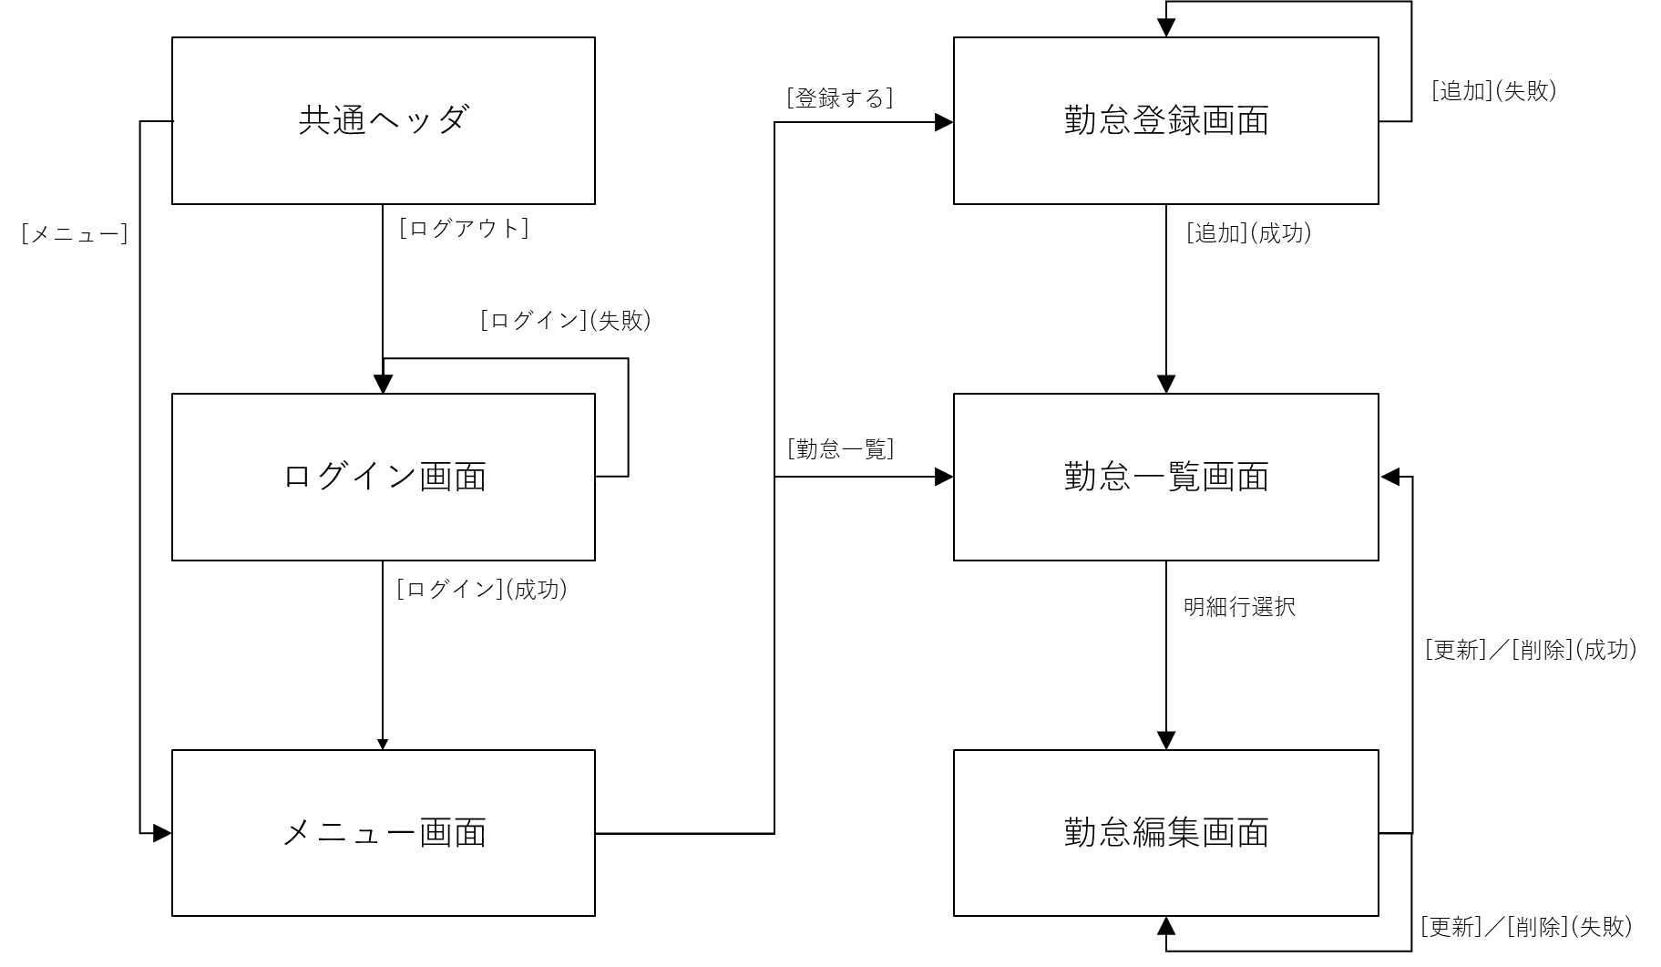
画面遷移図

３．画面定義_処理内容(ログイン画面)
1. 画面イメージ
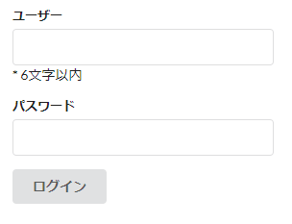
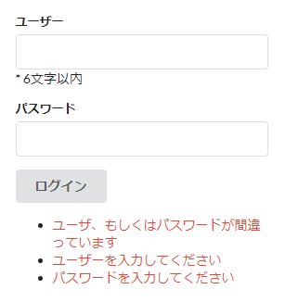

２．画面項目定義

№ | 項目 | TYPE | IO |  | 必須 | フォーマット | 初期値 |  | 備考
1 | ユーザー | テキスト | I |  | 〇
2 | パスワード | テキスト | I |  | 〇
3 | ログイン | ボタン

３．処理内容

№ | イベント |  | 処理概要
 | 発生項目 | 操作 | No | 処理内容 |  |  |  | 備考
1 | ログイン | ボタン押下 | 1 | 「ユーザー」の入力チェックを実施する。 |  |  |  | 詳細は「３.1【別紙】入力チェック仕様(ログイン画面)」参照 なお、左記エラーとなる場合は、個別メッセージに加えて下記メッセージを出力する。 ◆メッセージ：ユーザー、もしくはパスワードが間違っています
 |  |  | 2 | 「パスワード」の入力チェックを実施する。
 |  |  | 3 | ユーザーIDをセッションに保存し、メニュー画面へ遷移する。

5.画面定義_処理内容(メニュー画面)
1. 画面イメージ
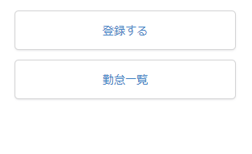

２．画面項目定義

№ | 項目 | TYPE | IO |  | 必須 | フォーマット | 初期値 |  | 備考
1 | 登録する | ボタン
2 | 勤怠一覧 | ボタン

３．処理内容

№ | イベント |  | 処理概要
 | 発生項目 | 操作 | No | 処理内容 |  |  |  | 備考
1 | 登録する | ボタン押下 | 1 | 勤怠登録画面に遷移する。
2 | 勤怠一覧 | ボタン押下 | 1 | 勤怠一覧画面に遷移する。

6.画面定義_処理内容(勤怠登録画面)
1. 画面イメージ
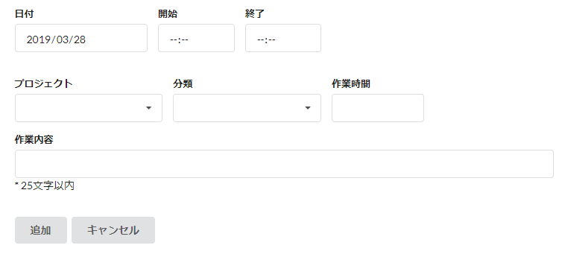
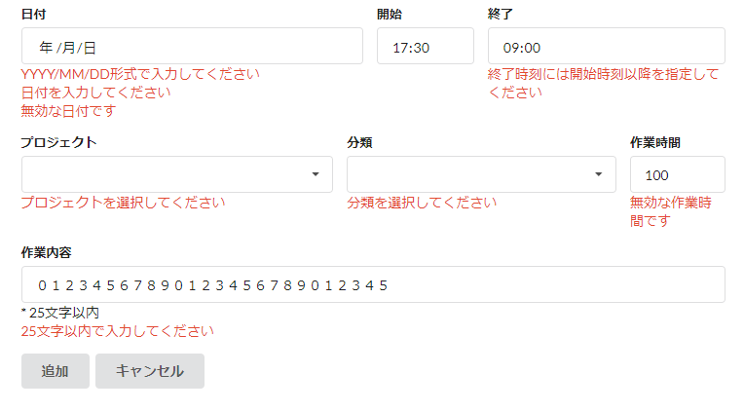

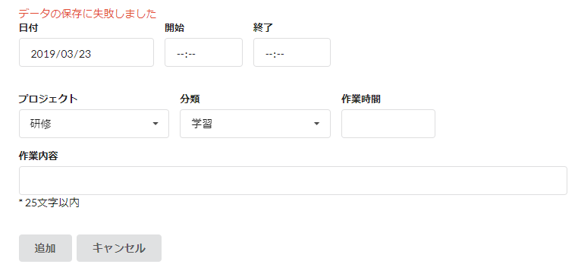

２．画面項目定義

№ | 項目 | TYPE | IO |  | 必須 | フォーマット | 初期値 |  | 備考
1 | 日付 | デート | IO |  | 〇 | YYYY/MM/DD | 当日日付を出力
2 | 開始 | タイム | I |  |  | HH:mm
3 | 終了 | タイム | I |  |  | HH:mm
4 | プロジェクト | ドロップダウン | I |  | 〇
5 | 分類 | ドロップダウン | I |  | 〇
6 | 作業時間 | ナンバー | I
7 | 作業内容 | テキスト | I
8 | 追加 | ボタン
9 | キャンセル | ボタン

３．処理内容

№ | イベント |  | 処理概要
 | 発生項目 | 操作 | No | 処理内容 |  |  |  | 備考
1 | 日付 | 画面初期表示 | 1 | 初期値として、システム日付をセットする。
2 | 追加 | ボタン押下 | 1 | 入力項目チェックを実施する。 |  |  |  | チェック詳細は「6.1【別紙】(登録 編集画面)共通チェック仕様」参照
 |  |  | 2 | 下記DB更新仕様に従って、画面項目をTASK_INFOテーブルに登録する。テーブル更新に失敗した場合は、右記の通り。 |  |  |  | 下記エラーメッセージを表示し、自画面を再表示する。 ◆メッセージ：データの保存に失敗しました
 |  |  | 3 | 勤怠一覧画面に遷移する。
3 | キャンセル | ボタン押下 | 1 | メニュー画面に遷移する。

４．DB更新仕様

画面項目とテーブル項目の紐づきは以下の通り。
№ | 画面 | DB
 | 項目名 | TBL名 | 項目名
1 | 日付 | TASK_INFO | ATTENDED_DATE
2 | 開始 | TASK_INFO | START_TIME
3 | 終了 | TASK_INFO | END_TIME
4 | プロジェクト | TASK_INFO | PROJECT_CODE
5 | 分類 | TASK_INFO | TASK_CODE
6 | 作業時間 | TASK_INFO | TASK_HOURS
7 | 作業内容 | TASK_INFO | TASK_DESCRIPTION

7.画面定義_処理内容(勤怠一覧画面)
1. 画面イメージ
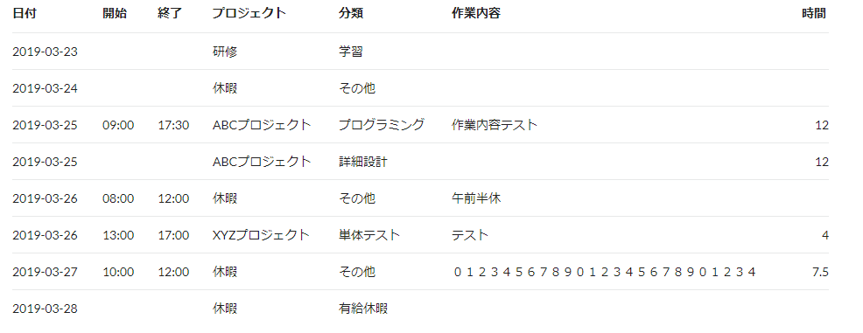

２．画面項目定義

№ | 項目 | TYPE | IO |  | 必須 | フォーマット | 初期値 |  | 備考
1 | 日付 | テキスト | O |  |  | YYYY/MM/DD | TASK_INFO.ATTENDED_DATE
2 | 開始 | テキスト | O |  |  | HH:mm | TASK_INFO.START_TIME
3 | 終了 | テキスト | O |  |  | HH:mm | TASK_INFO.END_TIME
4 | プロジェクト | テキスト | O |  |  |  | TASK_INFO.PROJECT_CODE
5 | 分類 | テキスト | O |  |  |  | TASK_INFO.TASK_CODE
6 | 時間 | テキスト | O |  |  |  | TASK_INFO.TASK_HOURS
7 | 作業内容 | テキスト | O |  |  |  | TASK_INFO.TASK_DESCRIPTION
8 | ページ遷移 | リンク

３．処理内容

№ | イベント |  | 処理概要
 | 発生項目 | 操作 | No | 処理内容 |  |  |  | 備考
1 | 全項目 | 画面初期表示 | 1 | 初期値として、「TASK_INFO」テーブル値をソート仕様どおりに並び替え、各項目にセットする。 |  |  |  | 【ソート仕様】 下記項目を昇順でソートする。 ・ユーザーID＞日付
2 | 全項目 | 画面初期表示 | 1 | 勤怠一覧画面の次に遷移する

８.画面定義_処理内容(勤怠編集画面)
1. 画面イメージ
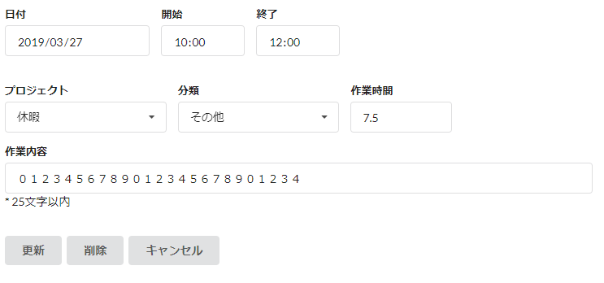

２．画面項目定義

№ | 項目 | TYPE | IO |  | 必須 | フォーマット | 初期値 |  | 備考
1 | 日付 | デート | IO |  | 〇 | YYYY/MM/DD | 当日日付を出力
2 | 開始 | タイム | I |  |  | HH:mm
3 | 終了 | タイム | I |  |  | HH:mm
4 | プロジェクト | ドロップダウン | I |  | 〇
5 | 分類 | ドロップダウン | I |  | 〇
6 | 作業時間 | ナンバー | I
7 | 作業内容 | テキスト | I
8 | 更新 | ボタン
9 | 削除 | ボタン
10 | キャンセル | ボタン

３．処理内容

№ | イベント |  | 処理概要
 | 発生項目 | 操作 | No | 処理内容 |  |  |  | 備考
1 | 日付 | 画面初期表示 | 1 | 初期値として、選択したをセットする。
2 | 更新 | ボタン押下 | 1 | 入力項目チェックを実施する。 |  |  |  | チェック詳細は「6.1【別紙】(登録 編集画面)共通チェック仕様」参照
 |  |  | 2 | 下記DB更新仕様に従って、画面項目をTASK_INFOテーブルに更新する。テーブル更新に失敗した場合は、右記の通り。 |  |  |  | 下記エラーメッセージを表示し、自画面を再表示する。 ◆メッセージ：データの保存に失敗しました
 |  |  | 3 | 勤怠一覧画面に遷移する。
3 | キャンセル | ボタン押下 | 1 | メニュー画面に遷移する。

４．DB更新仕様

画面項目とテーブル項目の紐づきは以下の通り。
№ | 画面 | DB
 | 項目名 | TBL名 | 項目名
1 | 日付 | TASK_INFO | ATTENDED_DATE
2 | 開始 | TASK_INFO | START_TIME
3 | 終了 | TASK_INFO | END_TIME
4 | プロジェクト | TASK_INFO | PROJECT_CODE
5 | 分類 | TASK_INFO | TASK_CODE
6 | 作業時間 | TASK_INFO | TASK_HOURS
7 | 作業内容 | TASK_INFO | TASK_DESCRIPTION

